상품제안서
생활Feel템 미니 5단 접이식 고리 양우산 | 상품코드: F31301

 |  |  |  |  |  |  | 02-412-0044 | www.easy1.co.kr
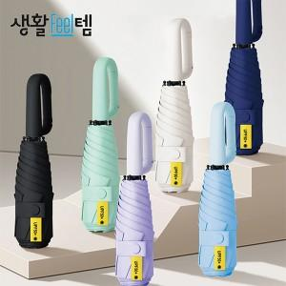

【상세/제작정보】

【인쇄/포장옵션】 | 레이저 / OPP(비닐)

【공급단가】 | 수량 | 100~ | 300~ | 500~ | 1,000~ | 3,000~
*VAT별도 | 단가 | 5,880원 | 5,780원 | 5,630원 | 5,530원 | 5,390원

【상품 URL】 | https://easy1.co.kr:443/src/goods_detail.php?gdno=31301

